상품제안서
브릿지스톤 파이즈 펄화이트 12구 골프공 | 상품코드: F30538

 |  |  |  |  |  |  | 02-412-0044 | www.easy1.co.kr
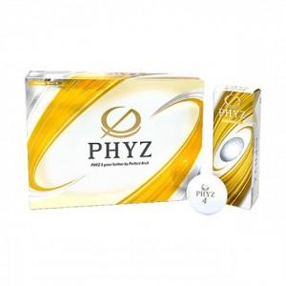

【상세/제작정보】 | 컬러인쇄 문의

【인쇄/포장옵션】 | / 포장지포장

【공급단가】 | 수량 | 20~ | 50~ | 100~ | 300~ | 500~
*VAT별도 | 단가 | 42,620원 | 41,940원 | 40,920원 | 39,890원 | 39,210원

【상품 URL】 | https://dev.easy1.co.kr:443/src/goods_detail.php?gdno=30538

